Sheet1
Sample Rev3の設定(Fixed, RSSI, addh=0, addl=0,chan=0)
確認
<c1><00><09>
設定
<c0><00><08><00><00><70><01><00><C5><00><00>
メッセージ送信テスト。受信側にはRSSIが1Byte付与される。
<00><00><00>Hello
E220--900T22S(JP)設定パラメータ
 |  |  | 7 | 6 | 5 | 4 | 3 | 2 | 1 | 0 | 初期値 | 設定値 |  | Sample Rev3
 | 0 | ADDH | ADDH
 |  |  |  |  |  |  |  |  |  |  | 00 | 0 | Address = 0 | 00
 | 1 | ADDL | ADDL
 |  |  |  |  |  |  |  |  |  |  | 00 | 0 | Address = 0 | 00
 | 2 | REG0 | Serial Port rate |  |  | Air Data Rate |  |  |  |  |  |  | Port
 |  |  | 0 | 1 | 1 | 0 | 0 | 0 | 1 | 0 | 62 | 62 | ADR | 70
 | 3 | REG1 | Sub packet |  | RSSI amb | No use |  |  | Output power
 |  |  | 0 | 0 | 0 | 0 | 0 | 0 | 0 | 0 | 00 | 01 | 13dBmを設定? | 01
 | 4 | REG2 | Channel
 |  |  | 0 | 0 | 0 | 0 | 1 | 1 | 1 | 1 | 0F | 0F | Channel=0 | 00
 | 5 | REG3 | RSSI | Tx mode | No use |  |  | WOR cycle |  |  |  |  | Fixed mode
 |  |  | 0 | 0 | 0 | 0 | 0 | 0 | 1 | 1 | 03 | 83 | RSSI有効化 | C5
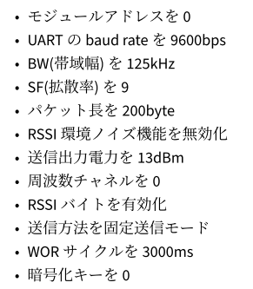
 | 6 | CRYPT_H | Key High byte
 |  |  |  |  |  |  |  |  |  |  | 00 | 00 |  | 00
 | 7 | CRYPT_L | Key Low Byte
 |  |  |  |  |  |  |  |  |  |  | 00 | 00 |  | 00
 | 8 | Version | Version number
 |  |  |  |  |  | Read Only |  |  |  |  | 10

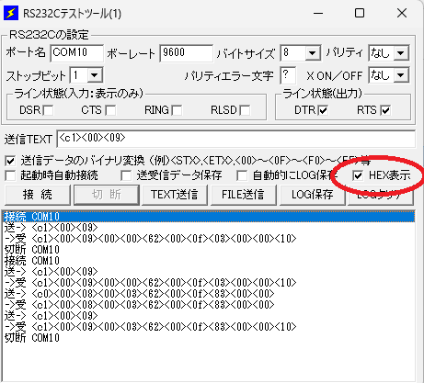
 |  |  | ＊初期値にて出力設定が無効である”００”になっている。
設定確認
送-> <c1><00><09>
->受 <c1><00><08><00><00><62><00><0f><03><00><00><10>
設定コマンド
<c0><00><08><00><03><62><00><0f><83><00><00>
変更ログ
接続 COM10
送-> <c1><00><09>
->受 <c1><00><09><00><00><62><00><0f><03><00><00><10>
送-> <c0><00><08><00><03><62><00><0f><83><00><00>
->受 <c1><00><08><00><03><62><00><0f><83><00><00>
送-> <c1><00><09>
->受 <c1><00><09><00><03><62><00><0f><83><00><00><10>
切断 COM10

